Лист1 (5)
 | Табл. 1. Відібрані критерії та початкові вагові коефіцієнти експертів за кожним критерієм оцінювання |  |  |  |  |  |  |  | 3 | 3 | 6 | 3 | 6 |  | 3 | 3 | 6 | 6 | 6 | 6 | 3 | 5 | 5 | 5 | 3 | 3 | 6 | 6 | 6 | 3 | 6 | 3 | 3 | 6 | 3
 |  |  |  |  |  |  |  |  |  | Оцінки експертів |  |  |  |  |  |  |  |  | Оцінки потенційних користувачів
 | № | Критерії / Вагові коефіцієнти | Експерт галузі | Експерт юзабіліті | Експерт з програмування | Потенційні користувачі |  | Ср. знач |  | Експерт галузі | Експерт юзабіліті | Експерт з програмування | Потенційні користувачі
 | з/п |  |  |  |  |  | S |  | 3 |  |  |  |  |  | 2 | 1 | 2 | 3 | 4 | 5 | 6 | 7 | 8 | 9 | 10 | 11 | 12 | 13 | 14 | 15 | 16 | 17 | 18 | 19 | 20
 | 1 | Точність управління та обчислень | 8 | 5 | 9 | 7 | 29 | 7.25 | 5 | 10 | 9 | 10 | 8.05 | 9.26 | 3 | 6 | 8 | 9 | 6 | 9 | 10 | 7 | 7 | 6 | 10 | 10 | 10 | 9 | 6 | 7 | 8 | 6 | 10 | 8 | 9
 | 2 | Ступінь стандартності інтерфейсів | 5 | 9 | 6 | 5 | 25 | 6.25 | 5 | 9 | 8 | 8 | 7.50 | 8.13 | 5 | 6 | 8 | 6 | 5 | 8 | 6 | 9 | 7 | 7 | 10 | 10 | 10 | 9 | 10 | 6 | 7 | 5 | 10 | 6 | 5
 | 3 | Функціональна повнота | 10 | 6 | 9 | 6 | 31 | 7.75 | 3 | 9 | 7 | 9 | 6.10 | 7.78 | 3 | 6 | 7 | 6 | 4 | 4 | 9 | 8 | 4 | 6 | 9 | 5 | 9 | 8 | 7 | 4 | 4 | 4 | 8 | 4 | 6
 | 4 | Стійкість до помилок | 6 | 5 | 10 | 7 | 28 | 7.00 | 3 | 6 | 5 | 8 | 7.70 | 6.68 | 3 | 6 | 8 | 7 | 8 | 8 | 9 | 10 | 10 | 6 | 7 | 7 | 8 | 9 | 8 | 6 | 6 | 6 | 10 | 6 | 9
 | 5 | Можливість розширення | 5 | 5 | 10 | 4 | 24 | 6.00 | 4 | 7 | 5 | 8 | 6.05 | 6.51 | 4 | 4 | 5 | 6 | 5 | 5 | 8 | 8 | 9 | 4 | 7 | 4 | 8 | 8 | 7 | 7 | 4 | 4 | 4 | 6 | 8
 | 6 | Зручність роботи | 9 | 9 | 7 | 10 | 35 | 8.75 | 3 | 9 | 7 | 8 | 7.85 | 7.96 | 3 | 6 | 6 | 10 | 6 | 7 | 9 | 8 | 10 | 6 | 10 | 10 | 8 | 6 | 9 | 6 | 6 | 8 | 10 | 6 | 10
 | 7 | Простота роботи | 9 | 7 | 6 | 10 | 32 | 8.00 | 7 | 10 | 9 | 10 | 7.35 | 9.09 | 2 | 6 | 8 | 9 | 6 | 7 | 7 | 6 | 9 | 6 | 10 | 5 | 10 | 5 | 10 | 8 | 5 | 7 | 8 | 5 | 10
 | 8 | Відповідність чинним стандартам | 6 | 5 | 10 | 5 | 26 | 6.50 | 5 | 6 | 8 | 7 | 5.55 | 6.64 | 5 | 6 | 4 | 6 | 4 | 5 | 6 | 8 | 7 | 5 | 6 | 5 | 5 | 4 | 7 | 4 | 4 | 6 | 9 | 6 | 4
 | 9 | Переносимість між ПЗ | 8 | 6 | 9 | 6 | 29 | 7.25 | 7 | 9 | 7 | 6 | 7.85 | 7.46 | 4 | 8 | 8 | 10 | 7 | 6 | 7 | 10 | 6 | 6 | 8 | 10 | 6 | 9 | 8 | 9 | 8 | 6 | 9 | 6 | 10
 | 10 | Зручність навчання | 7 | 8 | 6 | 10 | 31 | 7.75 | 3 | 6 | 5 | 9 | 4.30 | 6.08 | 5 | 3 | 4 | 6 | 3 | 3 | 3 | 6 | 5 | 5 | 7 | 5 | 5 | 3 | 5 | 3 | 4 | 4 | 3 | 5 | 4
 |  |  | 73 | 65 | 82 | 70 |  | 7.25 |  | 8.10 | 7.00 | 8.30 | 6.83 | 7.56

 |  |  |  |  |  |  |  |  | 1 | 8 / 10 | 5 / 9 | 9 / 10 | 7 / 8,05 | 7,25 / 9,26
 |  | Табл. 2. Типи експертів і їхні вагомості |  |  |  |  |  |  | 2 | 5 / 9 | 9 / 8 | 6 / 8 | 5 / 7,50 | 6,25 / 8,13
 |  | Типи експертів | Коефіцієнти вагомості, qk |  |  |  |  |  | 3 | 10 / 9 | 6 / 7 | 9 / 9 | 6 / 6,10 | 7,75 / 7,78
 |  |  | абсолютне | відносне |  |  |  |  | 4 | 6 / 6 | 5 / 5 | 10 / 8 | 7 / 7,70 | 7,00 / 6,68
 |  | Експерт галузі | 7 | 0.70 |  |  |  |  | 5 | 5 / 7 | 5 / 5 | 10 / 8 | 4 / 6,05 | 6,00 / 6,51
 |  | Експерт юзабіліті | 8 | 0.80 |  |  |  |  | 6 | 9 / 9 | 9 / 7 | 7 / 8 | 10 / 7,85 | 8,75 / 7,96
 |  | Експерт з програмування | 9 | 0.90 |  |  |  |  | 7 | 9 / 10 | 7 / 9 | 6 / 10 | 10 / 7,35 | 8,00 / 9,09
 |  | Потенційні користувачі | 5 | 0.50 |  |  |  |  | 8 | 6 / 6 | 5 / 8 | 10 / 7 | 5 / 5,55 | 6,50 / 6,64
 |  |  | 29 | 2.90 |  |  |  |  | 9 | 8 / 9 | 6 / 7 | 9 / 6 | 6 / 7,85 | 7,25 / 7,46
 |  |  |  |  |  |  |  |  | 10 | 7 / 6 | 8 / 5 | 6 / 9 | 10 / 4,30 | 7,75 / 6,08
 | Табл. 3. Результати розрахунку комплексних показників якості ПЗ та їхні усереднені значення |  |  |  |  |  |  |  |  | 7,30 / 0,81 | 6,50 / 0,70 | 8,20 / 0,83 | 7,00 / 0,68 | 7,25 / 7,56

 | № | Критерії оцінювання якості ПЗ | Оцінки експертів (xi,k) |  |  | Оцінки користувачів (xi,K) | Усереднені оцінки
 | з/п |  | галузі | забіліті | з програмування |  | Swij*xij*qk/Sqk | Xi
 |  | Коефіцієнти вагомості, qk | 0.70 | 0.80 | 0.90 | 0.50 | 0.725
 | 1 | Точність управління та обчислень | 80 | 45 | 90 | 56.35 | 69.37 | 9.57 |  | 69.37
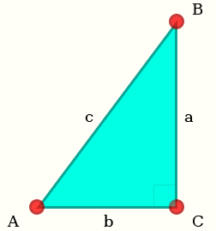
 | 2 | Ступінь стандартності інтерфейсів | 45 | 72 | 48 | 37.50 | 52.09 | 8.33 |  | 52.09
 | 3 | Функціональна повнота | 90 | 42 | 81 | 36.60 | 64.76 | 8.36 |  | 64.76
 | 4 | Стійкість до помилок | 36 | 25 | 80 | 53.90 | 49.71 | 7.10 |  | 49.71
 | 5 | Можливість розширення | 35 | 25 | 80 | 24.20 | 44.34 | 7.39 |  | 44.34
 | 6 | Зручність роботи | 81 | 63 | 56 | 78.50 | 67.84 | 7.75 |  | 67.84
 | 7 | Простота роботи | 90 | 63 | 60 | 73.50 | 70.40 | 8.80 |  | 70.40
 | 8 | Відповідність чинним стандартам | 36 | 40 | 70 | 27.75 | 46.23 | 7.11 |  | 46.23
 | 9 | Переносимість між ПЗ | 72 | 42 | 54 | 47.10 | 53.84 | 7.43 |  | 53.84
 | 10 | Зручність навчання | 42 | 40 | 54 | 43.00 | 45.34 | 5.85 |  | 45.34
 |  | Усереднені оцінки | 8.32 | 7.03 | 8.21 | 6.83 | 7.78 | 7.77
 |  | Оцінки з врахуванням вагомості експертів | 5.82 | 5.62 | 7.39 | 3.42 | 7.60 | 7.67

 | Табл. 4. Обчислення параметрів полярних діаграм

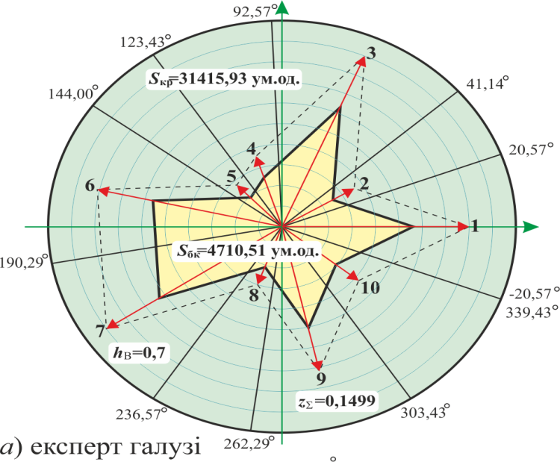
 | № | Критерії оцінювання / Вагові коефіцієнти | Експерт галузі |  | 0 | град | рад | 0.70 |  |  |  |  |  |  |  | Діаграма для експертів галузі
0 | з/п |  |  | Частка круга | -20.57 | 360 | 6.28 | x1*w1*q1 | a | b | c | Обчислення площі багатокутника
0.718 | 1 | Точність управління та обчислень | 8 | 41.14 | 20.57 | 0.00 | 0.00 | 56.0 | 0.0 | 56.0 | 56
1.077 | 2 | Ступінь стандартності інтерфейсів | 4 | 20.57 | 41.14 | 30.86 | 0.54 | 25.2 | 12.9 | 21.6 | 25.2 | 0.0 | 723.8 |  | 723.8
1.975 | 3 | Функціональна повнота | 10 | 51.43 | 92.57 | 66.86 | 1.17 | 63.0 | 57.9 | 24.8 | 63 | 320.0 | 1253.2 |  | 933.2
2.513 | 4 | Стійкість до помилок | 6 | 30.86 | 123.43 | 108.00 | 1.88 | 25.2 | 24.0 | -7.8 | 25.2 | -451.1 | 593.4 |  | 1044.5
2.872 | 5 | Можливість розширення | 4 | 20.57 | 144.00 | 133.71 | 2.33 | 19.6 | 14.2 | -13.5 | 19.6 | -324.6 | -110.3 |  | 214.3
3.680 | 6 | Зручність роботи | 9 | 46.29 | 190.29 | 167.14 | 2.92 | 56.7 | 12.6 | -55.3 | 56.7 | -783.1 | -170.9 |  | 612.2
4.488 | 7 | Простота роботи | 9 | 46.29 | 236.57 | 213.43 | 3.73 | 63.0 | -34.7 | -52.6 | 63 | -663.4 | 1918.5 |  | 2581.9
4.937 | 8 | Відповідність чинним стандартам | 5 | 25.71 | 262.29 | 249.43 | 4.35 | 21.0 | -19.7 | -7.4 | 21 | 256.1 | 1033.7 |  | 777.6
5.655 | 9 | Переносимість між ПЗ | 8 | 41.14 | 303.43 | 282.86 | 4.94 | 50.4 | -49.1 | 11.2 | 50.4 | -220.5 | 362.6 |  | 583.1
6.283 | 10 | Зручність навчання | 7 | 36.00 | 339.43 | 321.43 | 5.61 | 29.4 | -18.3 | 23.0 | 29.4 | -1129.4 | -205.6 |  | 923.9
 |  |  | 70 | 360 | 360.00 |  |  |  | 0.0 | 56.0 |  | -1026.5 | 0.0 |  | 1026.5
 |  |  | 100 | S1= | 4710.51 | ум. од. |  |  |  |  | S | -4022.6 | 5398.5 | 4710.51 | 4710.5
 |  |  | 31415.93 | z1= | 0.1499 |  |  |  |  |  |  |  | 9421.0
 | № | Критерії оцінювання / Вагові коефіцієнти | Експерт юзабіліті |  | 0 | град | рад | 0.80
 | з/п |  |  | Частка круга | -13.85 | 360 | 6.28 | x1*w1*q1 | a | b | c | Обчислення площі багатокутника |  |  |  | Діаграма для експертів юзабіліті
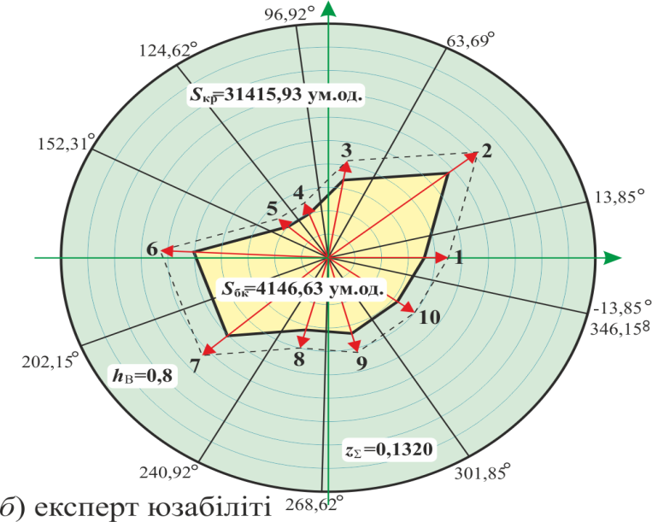
 | 1 | Точність управління та обчислень | 5 | 27.69 | 13.85 | 0.00 | 0.00 | 36.0 | 0.0 | 36.0 | 36
 | 2 | Ступінь стандартності інтерфейсів | 9 | 49.85 | 63.69 | 38.77 | 0.68 | 57.6 | 36.1 | 44.9 | 57.6 | 0.0 | 1298.5 |  | 1298.5
 | 3 | Функціональна повнота | 6 | 33.23 | 96.92 | 80.31 | 1.40 | 33.6 | 33.1 | 5.7 | 33.6 | 204.0 | 1487.4 |  | 1283.4
 | 4 | Стійкість до помилок | 5 | 27.69 | 124.62 | 110.77 | 1.93 | 20.0 | 18.7 | -7.1 | 20 | -234.9 | 105.8 |  | 340.7
 | 5 | Можливість розширення | 5 | 27.69 | 152.31 | 138.46 | 2.42 | 20.0 | 13.3 | -15.0 | 20 | -279.9 | -94.1 |  | 185.9
 | 6 | Зручність роботи | 9 | 49.85 | 202.15 | 177.23 | 3.09 | 50.4 | 2.4 | -50.3 | 50.4 | -667.6 | -36.5 |  | 631.2
 | 7 | Простота роботи | 7 | 38.77 | 240.92 | 221.54 | 3.87 | 50.4 | -33.4 | -37.7 | 50.4 | -91.9 | 1682.5 |  | 1774.3
 | 8 | Відповідність чинним стандартам | 5 | 27.69 | 268.62 | 254.77 | 4.45 | 32.0 | -30.9 | -8.4 | 32 | 281.0 | 1164.8 |  | 883.8
 | 9 | Переносимість між ПЗ | 6 | 33.23 | 301.85 | 285.23 | 4.98 | 33.6 | -32.4 | 8.8 | 33.6 | -272.5 | 272.5 |  | 545.1
 | 10 | Зручність навчання | 8 | 44.31 | 346.15 | 324.00 | 5.65 | 32.0 | -18.8 | 25.9 | 32 | -839.3 | -166.0 |  | 673.3
 |  |  | 65 | 360 | 360.00 |  |  |  | 0.0 | 36.0 |  | -677.1 | 0.0 |  | 677.1
 |  |  | 100 | S2= | 4146.63 | ум. од. |  |  |  |  |  | -2578.3 | 5714.9 | 4146.63 | 4146.6
 |  |  | 31415.93 | z2= | 0.1320
 | № | Критерії оцінювання / Вагові коефіцієнти | Експерт з програмування |  | 0 | град | рад | 0.90
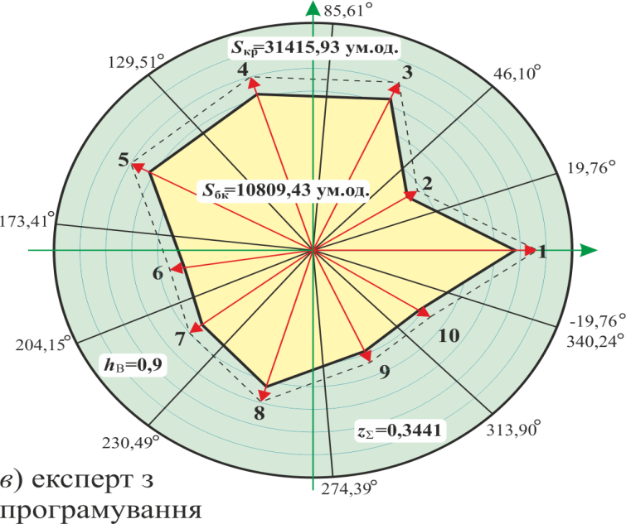
 | з/п |  |  | Частка круга | -19.76 | 360 | 6.28 | x1*w1*q1 | a | b | c | Обчислення площі багатокутника |  |  |  | Діаграма для експертів з програмування
 | 1 | Точність управління та обчислень | 9 | 39.51 | 19.76 | 0.00 | 0.00 | 81.0 | 0.0 | 81.0 | 81
 | 2 | Ступінь стандартності інтерфейсів | 6 | 26.34 | 46.10 | 32.93 | 0.57 | 43.2 | 23.5 | 36.3 | 43.2 | 0.0 | 1902.1 |  | 1902.1
 | 3 | Функціональна повнота | 9 | 39.51 | 85.61 | 65.85 | 1.15 | 72.9 | 66.5 | 29.8 | 72.9 | 700.3 | 2412.1 |  | 1711.8
 | 4 | Стійкість до помилок | 10 | 43.90 | 129.51 | 107.56 | 1.88 | 72.0 | 68.6 | -21.7 | 72 | -1445.1 | 2047.1 |  | 3492.2
 | 5 | Можливість розширення | 10 | 43.90 | 173.41 | 151.46 | 2.64 | 72.0 | 34.4 | -63.3 | 72 | -4342.0 | -747.2 |  | 3594.8
 | 6 | Зручність роботи | 7 | 30.73 | 204.15 | 188.78 | 3.29 | 50.4 | -7.7 | -49.8 | 50.4 | -1713.2 | 486.6 |  | 2199.9
 | 7 | Простота роботи | 6 | 26.34 | 230.49 | 217.32 | 3.79 | 54.0 | -32.7 | -42.9 | 54 | 330.4 | 1630.6 |  | 1300.2
 | 8 | Відповідність чинним стандартам | 10 | 43.90 | 274.39 | 252.44 | 4.41 | 63.0 | -60.1 | -19.0 | 63 | 622.3 | 2579.5 |  | 1957.2
 | 9 | Переносимість між ПЗ | 9 | 39.51 | 313.90 | 294.15 | 5.13 | 48.6 | -44.3 | 19.9 | 48.6 | -1194.1 | 843.0 |  | 2037.1
 | 10 | Зручність навчання | 6 | 26.34 | 340.24 | 327.07 | 5.71 | 48.6 | -26.4 | 40.8 | 48.6 | -1809.1 | -525.2 |  | 1283.9
 |  |  | 82 | 360 | 360.00 |  |  |  | 0.0 | 81.0 |  | -2139.8 | 0.0 |  | 2139.8
 |  |  | 100 | S3= | 10809.43 | ум. од. |  |  |  |  |  | -10990.4 | 10628.5 | 10809.43 | 10809.4
 |  |  | 31415.93 | z3= | 0.3441
 | № | Критерії оцінювання / Вагові коефіцієнти | Потенційні користувачі |  | 0 | град | рад | 0.50
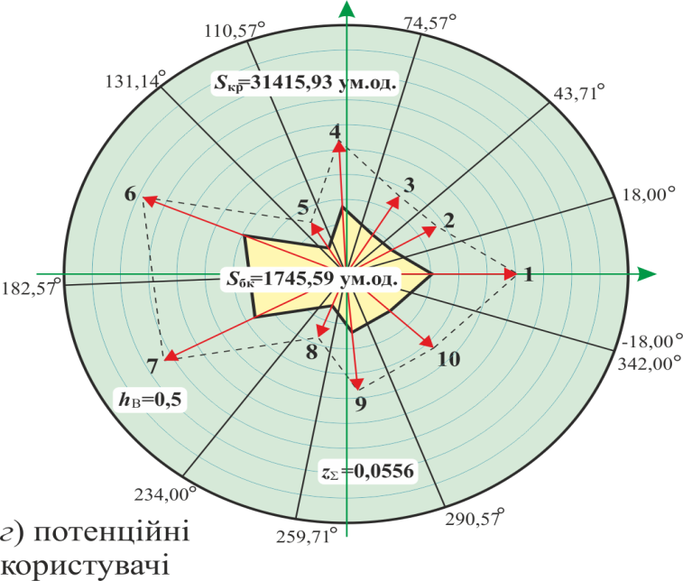
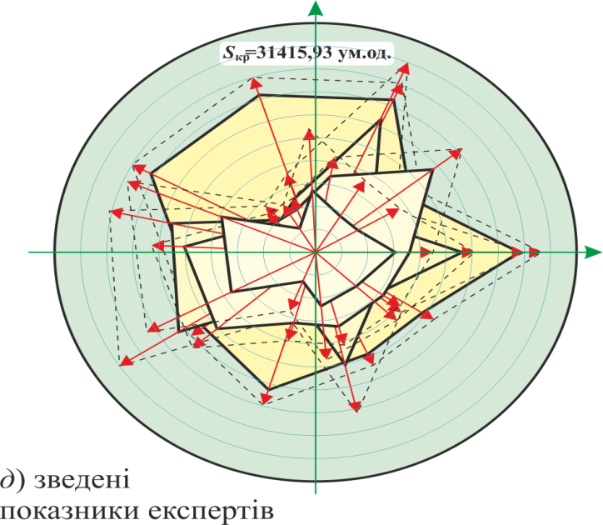
 | з/п |  |  | Частка круга | -18.00 | 360 | 6.28 | x1*w1*q1 | a | b | c | Обчислення площі багатокутника |  |  |  | Діаграма для експертів - потенційнй користувачі
 | 1 | Точність управління та обчислень | 7 | 36.00 | 18.00 | 0.00 | 0.00 | 28.2 | 0.0 | 28.2 | 28.175
 | 2 | Ступінь стандартності інтерфейсів | 5 | 25.71 | 43.71 | 30.86 | 0.54 | 18.8 | 9.6 | 16.1 | 18.75 | 0.0 | 271.0 |  | 271.0
 | 3 | Функціональна повнота | 6 | 30.86 | 74.57 | 59.14 | 1.03 | 18.3 | 15.7 | 9.4 | 18.3 | 90.3 | 252.9 |  | 162.6
 | 4 | Стійкість до помилок | 7 | 36.00 | 110.57 | 92.57 | 1.62 | 27.0 | 26.9 | -1.2 | 26.95 | -19.0 | 252.7 |  | 271.7
 | 5 | Можливість розширення | 4 | 20.57 | 131.14 | 120.86 | 2.11 | 12.1 | 10.4 | -6.2 | 12.1 | -167.1 | -12.6 |  | 154.5
 | 6 | Зручність роботи | 10 | 51.43 | 182.57 | 156.86 | 2.74 | 39.3 | 15.4 | -36.1 | 39.25 | -374.9 | -95.7 |  | 279.2
 | 7 | Простота роботи | 10 | 51.43 | 234.00 | 208.29 | 3.64 | 36.8 | -17.4 | -32.4 | 36.75 | -499.2 | 628.5 |  | 1127.7
 | 8 | Відповідність чинним стандартам | 5 | 25.71 | 259.71 | 246.86 | 4.31 | 13.9 | -12.8 | -5.5 | 13.875 | 95.0 | 412.9 |  | 317.9
 | 9 | Переносимість між ПЗ | 6 | 30.86 | 290.57 | 275.14 | 4.80 | 23.5 | -23.5 | 2.1 | 23.55 | -26.9 | 127.9 |  | 154.8
 | 10 | Зручність навчання | 10 | 51.43 | 342.00 | 316.29 | 5.52 | 21.5 | -14.9 | 15.5 | 21.5 | -364.5 | -31.4 |  | 333.1
 |  |  | 70 | 360 | 360.00 |  |  |  | 0.0 | 28.2 |  | -418.6 | 0.0 |  | 418.6
 |  |  | 100 | S4= | 1745.59 | ум. од. |  |  |  |  |  | -1685.0 | 1806.2 | 1745.59 | 1745.6
 |  |  | 31415.93 | z4= | 0.0556
 | № | Критерії оцінювання / Вагові коефіцієнти | Усереднені оцінки |  | 0 | град | рад | 0.725
 | з/п |  |  | Частка круга | -18.00 | 360 | 6.28 | x1*w1*q1 | a | b | c | Обчислення площі багатокутника |  |  |  | Діаграма для усереднених експертів
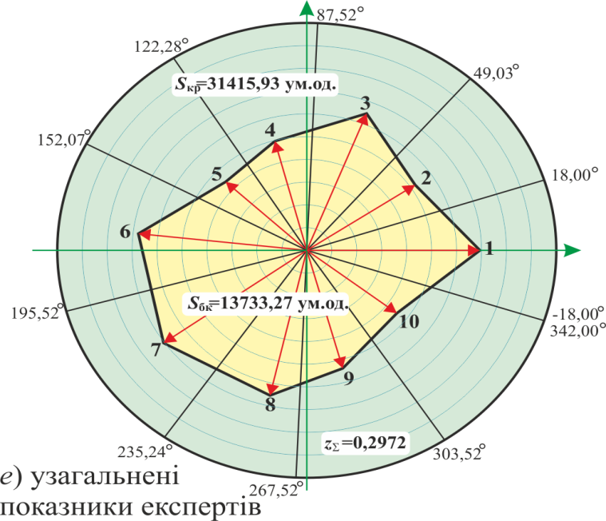
 | 1 | Точність управління та обчислень | 7.25 | 36.00 | 18.00 | 0.00 | 0.00 | 69.37 | 0.0 | 69.4 | 69.37
 | 2 | Ступінь стандартності інтерфейсів | 6.25 | 31.03 | 49.03 | 33.52 | 0.58 | 52.09 | 28.76 | 43.43 | 52.09 | 0.0 | 1995.2 |  | 1995.2
 | 3 | Функціональна повнота | 7.75 | 38.48 | 87.52 | 68.28 | 1.19 | 64.76 | 60.16 | 23.97 | 64.76 | 689.4 | 2612.4 |  | 1923.0
 | 4 | Стійкість до помилок | 7.00 | 34.76 | 122.28 | 104.90 | 1.83 | 49.71 | 48.04 | -12.78 | 49.71 | -768.7 | 1151.4 |  | 1920.2
 | 5 | Можливість розширення | 6.00 | 29.79 | 152.07 | 137.17 | 2.39 | 44.34 | 30.15 | -32.52 | 44.34 | -1562.3 | -385.2 |  | 1177.1
 | 6 | Зручність роботи | 8.75 | 43.45 | 195.52 | 173.79 | 3.03 | 67.84 | 7.34 | -67.45 | 67.84 | -2033.2 | -238.6 |  | 1794.7
 | 7 | Простота роботи | 8.00 | 39.72 | 235.24 | 215.38 | 3.76 | 70.40 | -40.76 | -57.40 | 70.40 | -421.0 | 2749.1 |  | 3170.1
 | 8 | Відповідність чинним стандартам | 6.50 | 32.28 | 267.52 | 251.38 | 4.39 | 46.23 | -43.81 | -14.76 | 46.23 | 601.7 | 2514.7 |  | 1913.0
 | 9 | Переносимість між ПЗ | 7.25 | 36.00 | 303.52 | 285.52 | 4.98 | 53.84 | -51.88 | 14.41 | 53.84 | -631.1 | 765.9 |  | 1397.0
 | 10 | Зручність навчання | 7.75 | 38.48 | 342.00 | 322.76 | 5.63 | 45.34 | -27.44 | 36.10 | 45.34 | -1872.9 | -395.3 |  | 1477.6
 |  |  | 72.50 | 360.00 | 360.00 |  |  |  | 0.00 | 69.37 |  | -1903.6 | 0.0 |  | 1903.6
 |  |  | 100 | Sc= | 9335.72 | ум. од. |  |  |  |  |  | -7901.8 | 10769.6 | 9335.72 | 9335.7
 |  |  | 31415.93 | zc= | 0.2972

 |  | Експерти | Вагомості | Sk= | zk=
 |  | Експерт галузі | 0.70 | 4710.51 | 0.1499 | 3297.36 | 0.1050
 |  | Експерт юзабіліті | 0.80 | 4146.63 | 0.1320 | 3317.30 | 0.1056
 |  | Експерт з програмування | 0.90 | 10809.43 | 0.3441 | 9728.49 | 0.3097
 |  | Потенційні користувачі | 0.50 | 1745.59 | 0.0556 | 872.80 | 0.0278
 |  | Усереднені оцінки (Xi) | 0.725 | 9335.72 | 0.2972 | 4303.99 | 0.1370

 |  |  |  | 5353.0401 | 0.1704

